1_IFDAM図
IFDAM図

 | 行動シナリオID | WS-020
 | 行動シナリオ名称 | タスク作成・変更・削除

SC-030:タスク画面
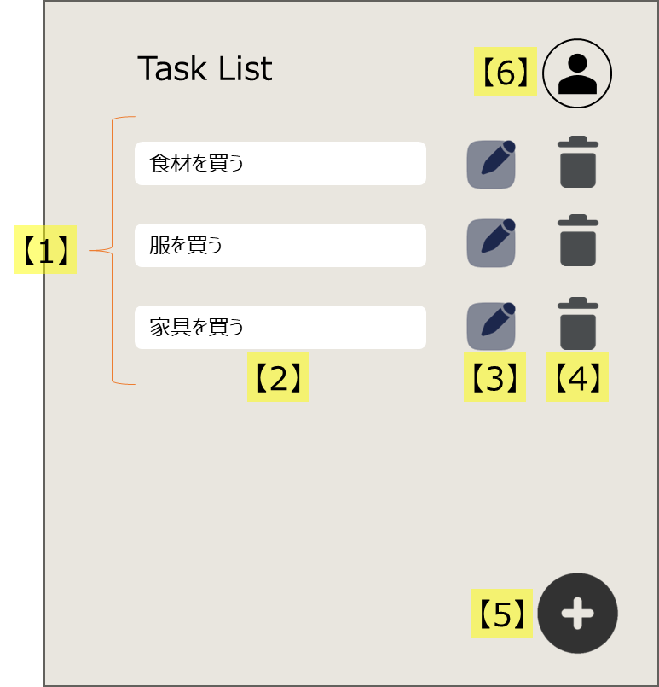

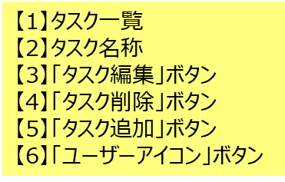
タスク追加ダイアログ

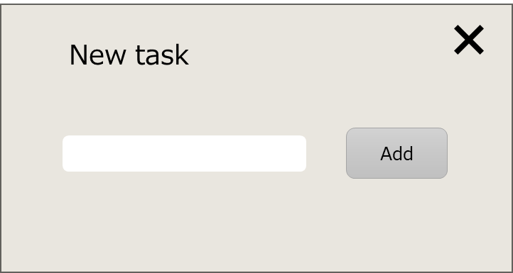

Webページに
アクセスしたら
[FC-001]認証済みか確認する。
認証済み
[FC-002]初期処理を行う。
S020:ログイン画面
---- ---- ---- ---- ---- ---- ---- ---- ---- ----
表示
・Task List（タイトル）
@タスク一覧 {
・タスク名称
・「タスク編集」ボタン
・「タスク削除」ボタン
}
---- ---- ---- ---- ---- ---- ---- ---- ---- ----
入力
・タスク名称（編集可能時）
---- ---- ---- ---- ---- ---- ---- ---- ---- ----
操作
・「ユーザーアイコン」ボタン
・「タスク追加」ボタン
・「タスク編集」ボタン
・「タスク削除」ボタン
「パスワード変更」
をクリック
新規パスワードを入力する。
[FC-004]パスワードを更新する。
SC-030:タスク画面
「ユーザーアイコン」ボタン
をクリック
[FC-003]ドロップダウンメニューを表示する。

バックエンドサーバー
バックエンドサーバー
バックエンドサーバー
未認証

ユーザー

ユーザー
タスク

「ログアウト」
をクリック
[FC-005]ログアウトする。
SC-020:ログイン画面

SC-020:ログイン画面

「タスク追加」ボタン
をクリック
[FC-006]タスク追加ダイアログを表示する。
タスク名称を入力する。
「Add」ボタン
をクリック
[FC-007]タスクを追加する。

バックエンドサーバー

タスク

「タスク編集」ボタン
をクリック
[FC-008]タスク名称を編集可能にする。
タスク名称を変更する。
「タスク編集」ボタン
をクリック
[FC-009]タスク名称を更新する。

バックエンドサーバー

タスク

「タスク削除」ボタン
をクリック
[FC-010]タスク削除してよいか確認ダイアログを表示する。
「OK」ボタン
をクリック
[FC-011]タスクを削除する。

バックエンドサーバー

タスク

__template__
トリガー
(*)xxx
説明

{ID:画面名称}
---- ---- ---- ---- ---- ---- ---- ---- ---- ----
表示
@xxx一覧 {
・xxx
}
・xxx
---- ---- ---- ---- ---- ---- ---- ---- ---- ----
入力
・
---- ---- ---- ---- ---- ---- ---- ---- ---- ----
操作
・
{ID:画面名称}

[{機能ID}]処理
手入力

データストア
ファイル
バックエンドサーバー

